Лист1
foto | Sample 1 | Sample 2 | Sample 3 | Sample 4 | Position
 | 14 FF 40 00 C8 03 EA AB 3E 8A | 08 FF 40 00 D0 03 BC E7 86 13 | 08 FF 40 00 D8 03 EE A4 CE 99 | 08 FF 3C 00 D4 03 1D E9 53 1F
 | BC FC D4 01 A4 00 C3 35 F5 CA | C0 FC D0 01 AC 00 E8 34 2E 87 | BC FC DC 01 A4 00 C9 AD 1F 33
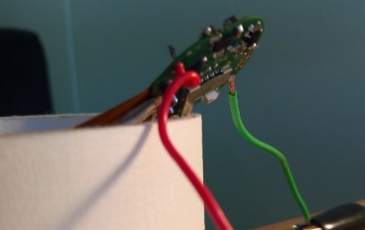 | 2C FE A8 01 F0 FC AE 95 13 AA | 2C FE A0 01 EC FC 4C F4 C4 8C | 28 FE AC 01 F4 FC E2 CD 62 FF | 24 FE A8 01 E8 FC 2F 26 4A E9
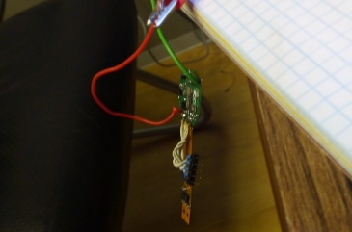 | 48 01 BC 02 78 02 90 4E ED 7B | 58 01 C4 02 78 02 AA E7 A8 F8 | 58 01 C0 02 78 02 AF AB 5D 84 | 54 01 C0 02 74 02 74 97 D1 FE
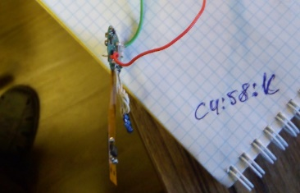 | DC FC 04 FE D4 00 47 F7 4B 34
 | 38 FC C4 FF 00 00 BE 6D 75 A5
 | 54 00 4C FF 04 FC E2 C5 3A E4 | 50 00 48 FF 04 FC 07 BC 6F F4 | 48 00 5C FF 04 FC 56 7C 8F 10
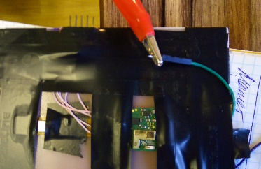 | F8 FF 50 00 F8 03 E4 D5 34 E5 | 00 00 50 0 F8 03 F8 F2 DA A6 | 00 00 54 00 F8 03 FD BE 2F DA | 00 00 54 00 F8 03 FD BE 2F DA
 | E8 03 E8 FF 78 00 6E B8 93 C3 | E4 03 E4 FF 84 00 5B 49 38 CF | E0 03 E4 FF 7C 00 08 26 E8 DA
 | 3C 00 50 00 14 FC 8B 4F CB 50 | 34 00 4C 00 14 FC E7 DD 80 FB | 34 00 50 00 20 FC D7 A8 5D FC
 | B4 FF C0 03 F4 FF D7 79 12 A0 | A8 FF C4 03 28 00 4D AC 46 72 | B4 FF C4 03 24 00 A1 5A 8B BE | B0 FF C4 03 28 00 BA 0D 47 1D
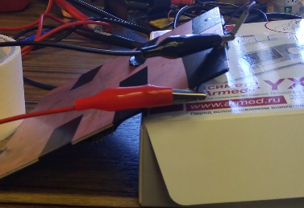 | DC FF C4 01 98 FC 3F 83 1B 1D | DC FF C4 01 8C FC 85 39 6E 48 | D8 FF CC 01 94 FC 2E 4C 3D 47
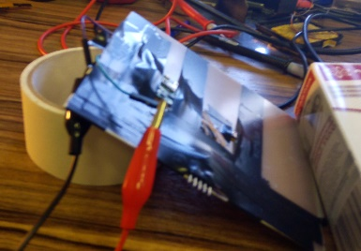 | D0 FF 0C 02 54 03 4F 8B DC 99 | D0 FF 08 02 50 03 E3 E6 0D A0
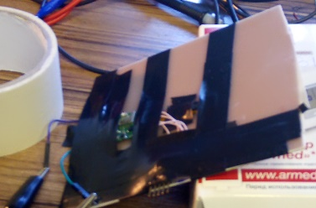 | FC FF 1C FE 78 03 3C C9 E0 E9 | 00 00 18 FE 74 03 3E F5 37 75
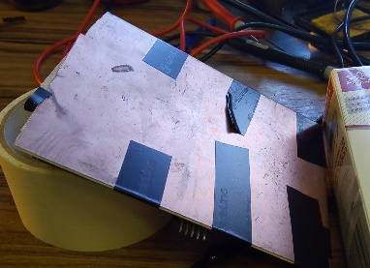 | 24 00 04 FE A4 FC D8 DF B2 61 | 34 00 FC FD A0 FC DF 9F 5C 03
 | 98 FD AC FF FO FC 1B 88 6D AC | 94 FD B0 FF EC FC 7F D6 BB B4

